sản phẩm
STT | Tên sản phẩm | Loại sản phẩm | Hãng sản suất | Hình ảnh | Mô tả ngắn | Thông số kỹ thuật |  |  |  |  |  |  |  |  |  |  |  |  |  |  |  |  | link sản phảm trên web hãng
 |  |  |  |  |  | Brand | Model Number | Energy Used | Incandescent/Halogen Equivalent | Volts | Base | Bulb Shape | Bulb Color | CRI | Color temperature | Brightness | Blub Finish | Bulb Technology | Average Rated Life | Length | Diameter | Osram Sylvania
1 | Litetronics 12, 22, 33W 3Way CFL Bulb, Spiral E26 Base | Bulbs | Litetronics | 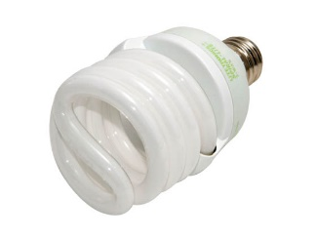 | Energy efficient replacement for a conventional 50/100/150 watt bulb Estimated life of 9.1 years based on 3 hours use per day | Litetronics | 12/22/33 Watt 3-Way CFL Spiral | 12/22/33 Watts | 50/100/150 Watts | 120 | Medium (E26) | Spiral | Warm White | 82 | 2700 | 700/1500/2245 | Opaque | CFL | 10000 | 5.375 | 2.75 | 29351 - CF28EL/3WAY/TWIST/BL | http://www.bulbs.com/product/12-22-33-WATT-3-WAY-CFL-SPIRAL
2 | Bulbrite 60W 130V A19 Rough Service Bulb, 2 Pack E26 Base | Bulbs | Bulbrite | 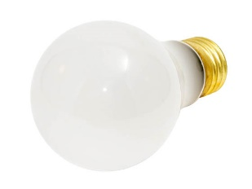 | Estimated life of 4.6 years based on 3 hours use per day | Bulbrite | 60A/RS-2PK | 60 Watts |  | 130 | Medium (E26) | A-19 | Warm White | 100 | 2700 | 560 | Frosted | Incandescent | 5000 | 4.25 | 2.375 | 12421 - 60A/RS/RP | http://www.bulbs.com/product/60A-RS-2PK?RefId=116
3 | Bulbrite 60W 120V ST18 Nostalgic Decorative Bulb, E26 Base | Bulbs | Bulbrite | 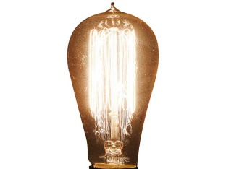 | Estimated life of 2.7 years based on 3 hours use per day | Bulbrite | NOS60-1910 | 60 Watts |  | 120 | Medium (E26) | ST-18 | Warm White |  | 2000 | 200 | Clear | Incandescent | 3000 | 5.2 | 2.1 |  | http://www.bulbs.com/product/NOS60-1910?RefId=116
4 | Bulbrite 40W 130V A15 Safety Coated Bulb, E26 Base | Bulbs | Bulbrite | 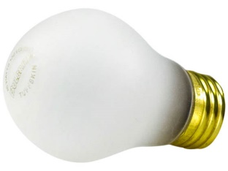 | Estimated life of 2.3 years based on 3 hours use per day | Bulbrite |  | 40 Watts |  | 130 | Medium (E26) | A-15 | Warm White | 100 | 2700 | 280 | Frosted | Incandescent | 2500 | 3.5 | 1.9 |  | http://www.bulbs.com/product/40A15-TF-SAFETY?RefId=116
5 |  | Bulbs
6 |  | Spot Lights
7 |  | Spot Lights
8 |  | Spot Lights
9 |  | Spot Lights
10 |  | Spot Lights
11 |  | Decoration lights
12 |  | Decoration lights
13 |  | Decoration lights
14 |  | Decoration lights
15 |  | Decoration lights
16 |  | Smart lights
17 |  | Smart lights
18 |  | Smart lights
19 |  | Smart lights
20 |  | Smart lights

1. em tìm 20 sản phẩm thuộc 4 loại, mỗi loại 5 sản phẩm
2. Mỗi SP tìm 2-3 ảnh vuông, trong đó có 1 ảnh tối thiểu 1000px, ảnh còn loại trên 200px. Copy file ảnh vào thư mục picture, để tên theo cấu trúc "[hãng]_[Loại]_[tên sản phẩm]" rồi điền tên file ảnh vào cột hình ảnh tương ứng
3. tất cả em viết bằng tiếng Anh

